Tensão a Vázio
Dinâmica do Controle de Tensão em Vazio

1º PASSO |  | Identificar as variáveis apresentadas na figura abaixo

Para o degrau positivo |  |  |  |  |  |  |  | Para o degrau negativo
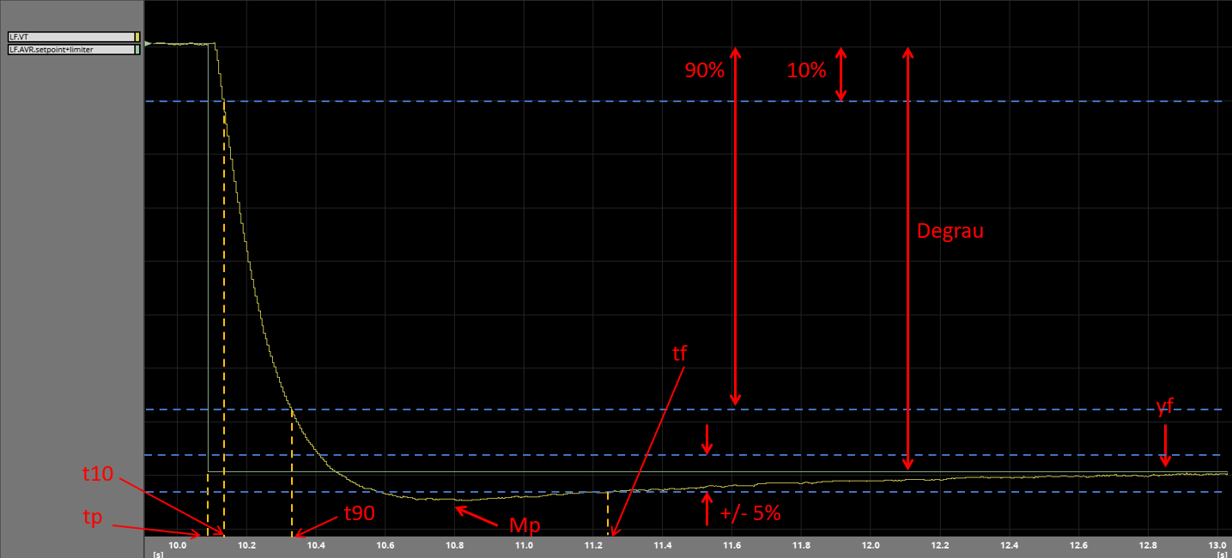
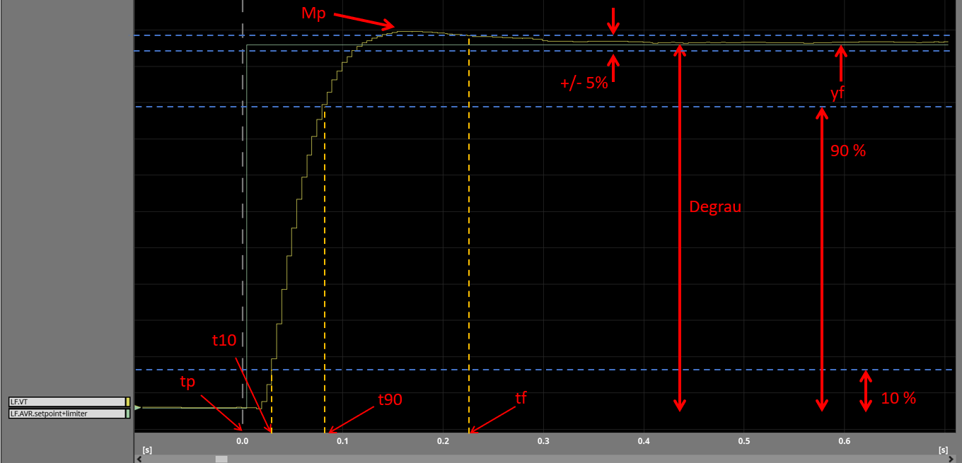

Como encontrar as variáveis |  |  |  |  |  |  |  |  |  |  | LEGENDA
 |  |  |  |  |  |  |  |  |  |  | Mp: máximo valor de tensão atingido;
Entrar com o degrau aplicado |  | Entrar com a tensão inicial |  | Valor final (yf) |  |  | OBSERVAÇÕES |  |  |  | Degrau: valor de degrau aplicado, exemplo (5%, 2%, etc), entrar com o valor em porcentagem;
 |  |  |  |  |  |  | Ao utilizar a planilha para o degrau negativo, colocar o valor do degrau com sinal negativo. Atentar-se para o valor da tensão final e inicial e o valor de Mp. Células em laranja devem ser preenchidas
Degrau em % |  | Tensão em pu |  | Tensão em pu |  |  |  |  |  |  | yf: valor final da tensão atingido após a aplicação do degrau;
 |  |  |  |  |  |  |  |  |  |  | +/- 5%: faixa de +/- 5% do valor do degrau centralizado no valor final;
-20 |  | 1 |  | 0.8 |  |  |  |  |  |  | 90%: valor corresponde à 90% do degrau aplicado;
 |  |  |  |  |  |  |  |  |  |  | 10%: valor corresponde à 10% do degrau aplicado;
 |  |  |  |  |  |  |  |  |  |  | tf: tempo corresponde ao momento em que a tensão adentra/permanece na faixa de +/- 5%;
Valor 10% |  | Valor 90% |  | + 5% |  | - 5%
 |  |  |  |  |  |  |  |  | =((A32*10/100)/100)+D32 |  | t90: tempo corresponde ao momento em que a tensão atinge o valor 90%;
0.980 |  | 0.820 |  | 0.790 |  | 0.810 |  |  |  |  | t10: tempo corresponde ao momento em que a tensão atinge o valor 10%;
 |  |  |  |  |  |  |  |  | =Tensão em pu-((Degrau em %/100)*0,05 |  | tp: tempo que corresponde ao momento que o degrau aplicado, no exemplo da figura é zero.

Variável tp: instante de aplicação do degrau.

Variável t10: posicionar a régua até atingir o valor de 0,98 antes da ocorrência do overshoot, t10 será o instante correspondente a este valor.

Variável t90: posicionar a régua até atingir o valor de 0,82 antes da ocorrência do overshoot, t90 será o instante correspondente a este valor.

Variável tf: posicionar a régua até que o sinal de tensão adentre na faixa de 0,79 e 0,81 após ocorrência do overshoot, tf será o instante correspondente a este valor.

2º PASSO |  | Substituir as variáveis identificadas no 1º PASSO nos campo indicados

 | Mp (PU) |  |  |  | Degrau em % |  |  |  | yf (PU) |  |  | tf [seg]

 | 0.788 |  |  |  | -20 |  |  |  | 0.797 |  |  | 0.4888

 |  |  | t90 [seg] |  |  |  | t10 [seg] |  |  | tp [seg]

 |  |  | 0.2518 |  |  |  | 0.0507 |  |  | 0.0182

3º PASSO |  | Verificar se os requisitos foram atendidos

 |  |  | Máximo sobressinal (OS) [%] |  |  |  | Tempo de estabilização (Te) [seg] |  |  | Tempo de subida (Ts) [seg]

 |  |  | 4.5 |  |  |  | 0.4706 |  |  | 0.2011
 |  |  | APROVADO |  |  |  | APROVADO

